耗电测试工具设置
耗电测试工具设置
序号 | 步骤 | 操作 | 条件要求 | 效果确认 | 备注
 | 样机检查
1 | 样机 | 1.样机是否有自动化测试标准样机标识 2.样机入库时间是否查过3个月 | 1.正式版本测试所用样机必须是自动化专用样机 2.样机入库时间3个月以内 |  | DVT前，硬件变更，临时验证可使用新机，初次外DVT后必须统一使用标准测试机
1 | 电池 | 1.测试用电池是否有自动化测试标准电池标识 2.电池入库时间是否超过3个月 | 1.所有设置都是默认状态 2.测试版本正确 |  | 只对非内置电池
1 | 电量 | 1.开启root权限：*#801#-privilage-angela | 1.测试过程中必须开启root权限 | 15055项目必须开启root权限，否则：获取不到电量信息
 | 样机设置
1 | 样机检查 | 1.刷机或恢复出厂设置 2.进入拨号盘输入 *#1234# 查看版本是否与要求测试的版本一致 | 1.所有设置都是默认状态 2.测试版本正确
2 | 系统设置 | 1.如果手机默认是自动亮度，则修改为手动亮度 2.打开显示电量百分比 3.关闭屏幕旋转 4.进入设置-应用程序-自动清理，将其关闭 | 1.必须保证手机处于手动亮度模式，系统默认的亮度值 2.显示电量百分比开启 3.屏幕旋转关闭 4.关闭应用自动清理 |  | 注意：如果手机的亮度值如果被手动调整过，切换到手动亮度后，手机的亮度值便不是默认值，必须恢复出厂设置重新调整。
3 | 导入资源 | 1.进入手机开发者选项，打开USB调试，连接电脑 2.运行“测试准备.bat”,导入所有测试文件
4 | 通话 | 1.新建一个用户名为：10086，电话为10086的联系人 2.新建一个10086的通话记录：手动拨打10086 | 插入SIM卡，SIM卡正常
5 | 信息 | 进入短信设置，关闭“短信弹窗”和“短信通知” | 关闭后来短信时不会弹出提示框 | 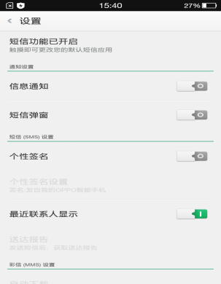
关闭自动清理 |  | 进入设置-应用程序管理-自动清理-关闭自动清理（外销机路径在-安全中心-内存清理-关闭定时清理) | 关闭自动清理开关
连网 |  | 安装SIM卡，连接测试用的WIFI | 确保测试时WIFI一直可用
7 | 微信 | 登录微信，进入聊天界面： 1.若出现升级提示，选择不再提示 2.点击输入框，若有权限提示，勾选不再提示，确定 3.点击发送语音，若有权限提示，勾选不再提示，允许 完成后返回键退出微信（账号名包含aaaaa） | 1.微信通讯录中的一个联系人是测试接收帐号 2.能正常向接收帐号发送文字语音消息
8 | QQ | 登录QQ，进入聊天界面： 1.若出现升级提示，选择不再提示 2.点击输入框，若有权限提示，勾选不再提示，确定 3.点击发送语音，若有权限提示，勾选不再提示，允许 4.完成后返回键退出微信（账号名包含aaaaa） | 1.QQ通讯录中的一个联系人是测试接收帐号 2.能正常向接收帐号发送文字语音消息
9 | 视频 | 1.进入视频，如有权限提示，勾选不再提示确认 2.确认列表中已经添加1个视频： HeKnowNo.mp4 3.设置当前播放模式为全部循环，需要手动播放一次（会下载解码包等) 4.完成后返回键退出视频 （脚本功能：爱奇艺播放本地视频） | 1.进入时无提示 2.列表正确 3.本地连续播放 4.爱奇艺必须是63版本
10 | 音乐 | 1.进入时如果有权限提示，勾选不再提示，并确认 2.扫描音乐，确认当前播放歌曲是You belong with me， 3.设置单曲循环 4.关闭音乐播放，返回键退出音乐 | 1.当前歌曲You belong with me 2.播放模式单曲循环 | 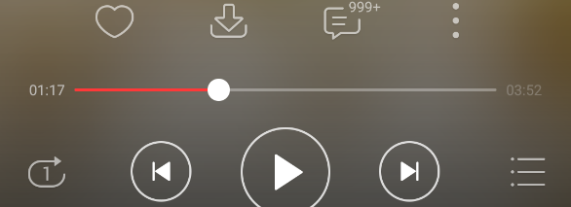
11 | 浏览器 | 1.进入浏览器，如有权限提示，则勾选允许且不再提示 2.如果有升级提示则进行升级，并重新进入，取消欢迎动画 3.查看默认主页的书签，如果没有“百度”，则手动添加，名称：百度 地址：http://m.baidu.com，添加完成后进入检查添加是否正确 4.完成后返回键退出 (脚本功能：上网后台播放音乐) | 1.进入时无升级或权限提示 2.下次进入时在书签界面 3.百度书签已添加 | 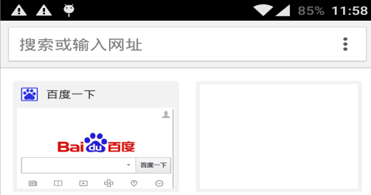 | 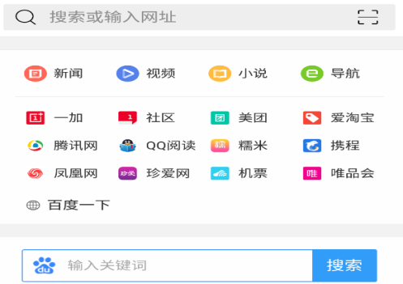
12 | 相机 | 1.如有权限提示，勾选允许且不再提示 2.处于后置摄像头，默认拍照模式下 3.关闭闪光灯 4.测试开始后，要保证摄像头对准办公桌面拍摄 | 1.无权限提示 2.后置摄像头 3.闪光灯关闭 4.拍照景物为桌面 | 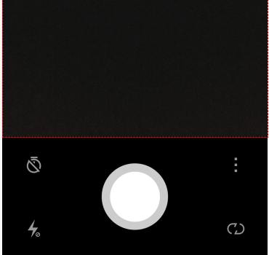 | 拍摄景物和光线不同是，电流差异很大
13 | 阅读 | 1.进入OPPO阅读，若有升级提示，则升级 2.若有权限提示，勾选不再提示，确认 3.进入到书架界面，添加本地图书，浏览到 NormalLife 文件，添加到书架 4.打开该文件，前进10页，进入阅读设置，将屏幕关闭时间设为常亮，休息提醒设为关闭，(开启消息通知，桌面图标更新提醒、同步阅读进度和笔记取消) 5.返回键退出阅读，退出时会提醒是否登录帐号，取消登录，确认不再提醒.再次进入阅读，打开NormalLife 文件，再推出，重复3次。然后退出 | 1.打开阅读默认在书架界面 2.NormalLife在书架第一个 3.屏幕关闭设为常亮，休息提醒关闭 | 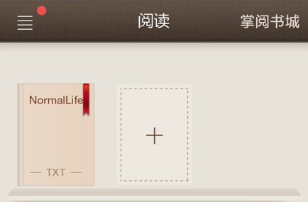 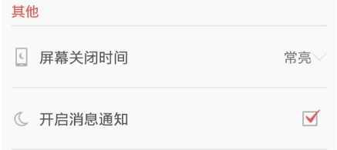
14 | 游戏 | 1.进入地铁酷跑，如果提示发送短信权限，勾选不再提示，并拒绝 2.进入游戏，到人物跑动界面不要运行，即返回键退出，如遇到领奖提示，则勾选不再提醒过，关闭 3.返回键退出游戏 | 1.进入时无广告或权限提示 |  | 不可对游戏角色进行操作，以免结束教学模式，游戏不会自动运行

